Arkusz1
RODZINA | NR KATALOGOWY | NAZWA | OPIS | CENA NETTO | CEN BRUTTO | EAN | IP | ŹRÓDŁO | KATEGORIA | ZDJĘCIE | DOSTĘPNOŚĆ
ALICE P0664 | P0664 | MAXLIGHT P0664 LAMPA WISZĄCA ALICE G9 WOOD | Moc/Power: 1 x 7W G9 230V ø: 10 cm , H: max 150 cm Wykończenie/Detail finishing: czarne/black Materiał/Material: drewno, kamień naturalny, szkło/wood,stone, glass Nie zawiera żarówki/Bulb excluded | 317.07 zł | 390.00 zł | 5903351027939 | IP20 | G9 | WISZĄCA |  | DOSTĘPNE W MAGAZYNIE
ALICE P0665 | P0665 | MAXLIGHT P0665 LAMPA WISZĄCA ALICE G9 MARBLE | Moc/Power: 1 x 7W G9 230V ø: 10 cm , H: max 150 cm Wykończenie/Detail finishing: czarne/black Materiał/Material: kamień naturalny, szkło/stone, glass Nie zawiera żarówki/Bulb excluded | 357.72 zł | 440.00 zł | 5903351027946 | IP20 | G9 | WISZĄCA |  | DOSTĘPNE W MAGAZYNIE
ARUBA C0284 | C0284 | MAXLIGHT C0284 PLAFON ARUBA 52W BIAŁY | Moc/Power: 52W LED, 1974LM 3000K ø: 40 cm H: 11,5 cm Wykończenie/Detail finishing: białe/white Materiał/Material: metal+akryl/metal+acrylic LED w komplecie/LED included | 560.16 zł | 689.00 zł | 5903351027212 | IP20 | LED | SUFITOWA |  | DOSTĘPNE W MAGAZYNIE
ARUBA C0285 | C0285 | MAXLIGHT C0285 PLAFON ARUBA 52W CZARNY | Moc/Power: 52W LED, 1974LM 3000K ø: 40 cm H: 11,5 cm Wykończenie/Detail finishing: czarne/black Materiał/Material: metal+akryl/metal+acrylic LED w komplecie/LED included | 560.16 zł | 689.00 zł | 5903351027229 | IP20 | LED | SUFITOWA |  | DOSTĘPNE W MAGAZYNIE
ARUBA C0286 | C0286 | MAXLIGHT C0286 PLAFON ARUBA 85W BIAŁY | Moc/Power: 85W LED, 3917LM 3000K ø: 60 cm H: 11,5 cm Wykończenie/Detail finishing: białe/white Materiał/Material: metal+akryl/metal+acrylic LED w komplecie/LED included | 796.75 zł | 980.00 zł | 5903351027236 | IP20 | LED | SUFITOWA |  | DOSTĘPNE W MAGAZYNIE
ARUBA C0287 | C0287 | MAXLIGHT C0287 PLAFON ARUBA 85W CZARNY | Moc/Power: 85W LED, 3917LM 3000K ø: 60 cm H: 11,5 cm Wykończenie/Detail finishing: czarne/black Materiał/Material: metal+akryl/metal+acrylic LED w komplecie/LED included | 796.75 zł | 980.00 zł | 5903351027243 | IP20 | LED | SUFITOWA |  | DOSTĘPNE W MAGAZYNIE
BADIA W0469 | W0469 | MAXLIGHT W0469 LAMPA ZEWNĘTRZNA BADIA 12W CZARNA IP65 | Moc/Power: 12W LED, 331LM 3000K, IP65 W: 7,1 cm H: 17,1 cm D: 9,6 cm Wykończenie/Detail finishing: czarne/black Materiał/Material: aluminium LED w komplecie/LED included | 211.38 zł | 260.00 zł | 5903351027793 | IP65 | LED | KINKIET |  | DOSTĘPNE W MAGAZYNIE
BADIA W0470 | W0470 | MAXLIGHT W0470 LAMPA ZEWNĘTRZNA BADIA 12W CORTEN IP65 | Moc/Power: 12W LED, 331LM 3000K, IP65 W: 7,1 cm H: 17,1 cm D: 9,6 cm Wykończenie/Detail finishing: corten Materiał/Material: aluminium LED w komplecie/LED included | 211.38 zł | 260.00 zł | 5903351027809 | IP65 | LED | KINKIET |  | DOSTĘPNE W MAGAZYNIE
BIGFIX C0280 | C0280 | MAXLIGHT C0280 LAMPA SUFITOWA BIGFIX 15W BIAŁA | Moc/Power: 16,2W LED, 1200LM 3000K, CRI92, beam angle 36° ø: 9,3 cm H: 10 cm Wykończenie/Detail finishing: białe/white Materiał/Material: aluminium LED w komplecie/LED included | 264.23 zł | 325.00 zł | 5903351025706 | IP20 | LED | SUFITOWA |  | DOSTĘPNE W MAGAZYNIE
BIGFIX C0281 | C0281 | MAXLIGHT C0281 LAMPA SUFITOWA BIGFIX 15W CZARNA | Moc/Power: 16,2W LED, 1200LM 3000K, CRI92, beam angle 36° ø: 9,3 cm H: 10 cm Wykończenie/Detail finishing: czarne/black Materiał/Material: aluminium LED w komplecie/LED included | 264.23 zł | 325.00 zł | 5903351025713 | IP20 | LED | SUFITOWA |  | DOSTĘPNE W MAGAZYNIE
BINGO W0444 | W0444 | MAXLIGHT W0444 KINKIET BINGO 5W CZARNY + MALACHIT | Moc/Power: 8W LED, 398LM 3000K ø: 8 cm H: 17,8 cm D: 12,1 cm Wykończenie/Detail finishing: czarne/black Materiał/Material: kamień naturalny+metal/ natural stone + metal LED w komplecie/LED included | 355.28 zł | 437.00 zł | 5903351027328 | IP20 | LED | KINKIET |  | DOSTĘPNE W MAGAZYNIE
BINGO W0445 | W0445 | MAXLIGHT W0445 KINKIET BINGO 5W CZARNY + TRAWERTYN | Moc/Power: 8W LED, 398LM 3000K ø: 8 cm H: 17,8 cm D: 12,1 cm Wykończenie/Detail finishing: czarne/black Materiał/Material: kamień naturalny+metal/ natural stone + metal LED w komplecie/LED included | 355.28 zł | 437.00 zł | 5903351027335 | IP20 | LED | KINKIET |  | DOSTĘPNE W MAGAZYNIE
BINGO W0446 | W0446 | MAXLIGHT W0446 KINKIET BINGO 5W CZARNY + MALACHIT | Moc/Power: 8W LED, 398LM 3000K ø: 8 cm H: 121,6 cm D: 13,6 cm Wykończenie/Detail finishing: czarne/black Materiał/Material: kamień naturalny+metal/ natural stone + metal LED w komplecie/LED included | 484.55 zł | 596.00 zł | 5903351027342 | IP20 | LED | KINKIET |  | DOSTĘPNE W MAGAZYNIE
BINGO W0447 | W0447 | MAXLIGHT W0447 KINKIET BINGO 5W CZARNY + TRAWERTYN | Moc/Power: 8W LED, 398LM 3000K ø: 8 cm H: 121,6 cm D: 13,6 cm Wykończenie/Detail finishing: czarne/black Materiał/Material: kamień naturalny+metal/ natural stone + metal LED w komplecie/LED included | 484.55 zł | 596.00 zł | 5903351027359 | IP20 | LED | KINKIET |  | DOSTĘPNE W MAGAZYNIE
BINGO W0448 | W0448 | MAXLIGHT W0448 KINKIET BINGO 5W ZŁOTY + MALACHIT | Moc/Power: 8W LED, 398LM 3000K ø: 8 cm H: 121,6 cm D: 13,6 cm Wykończenie/Detail finishing: złote/gold Materiał/Material: kamień naturalny+metal/ natural stone + metal LED w komplecie/LED included | 549.59 zł | 676.00 zł | 5903351027366 | IP20 | LED | KINKIET |  | DOSTĘPNE W MAGAZYNIE
BINGO W0449 | W0449 | MAXLIGHT W0449 KINKIET BINGO 5W ZŁOTY + TRAWERTYN | Moc/Power: 8W LED, 398LM 3000K ø: 8 cm H: 121,6 cm D: 13,6 cm Wykończenie/Detail finishing: złote/gold Materiał/Material: kamień naturalny+metal/ natural stone + metal LED w komplecie/LED included | 549.59 zł | 676.00 zł | 5903351027373 | IP20 | LED | KINKIET |  | DOSTĘPNE W MAGAZYNIE
BINGO P0682 | P0682 | MAXLIGHT P0682 LAMPA WISZĄCA BINGO 11W CZARNY + MALACHIT | Moc/Power: 8W LED, 398LM 3000K ø: 8 cm H: max 160 cm Wykończenie/Detail finishing: czarne/black Materiał/Material: kamień naturalny+metal/ natural stone + metal LED w komplecie/LED included | 387.80 zł | 477.00 zł | 5903351027380 | IP20 | LED | WISZĄCA |  | DOSTĘPNE W MAGAZYNIE
BINGO P0683 | P0683 | MAXLIGHT P0683 LAMPA WISZĄCA BINGO 11W CZARNY + TRAWERTYN | Moc/Power: 8W LED, 398LM 3000K ø: 8 cm H: max 160 cm Wykończenie/Detail finishing: czarne/black Materiał/Material: kamień naturalny+metal/ natural stone + metal LED w komplecie/LED included | 387.80 zł | 477.00 zł | 5903351027397 | IP20 | LED | WISZĄCA |  | DOSTĘPNE W MAGAZYNIE
BINGO P0684 | P0684 | MAXLIGHT P0684 LAMPA WISZĄCA BINGO 54W CZARNY + MALACHIT | Moc/Power: 57W LED, 2965LM 3000K ø: 112 cm H: max 142 cm Wykończenie/Detail finishing: czarne/black Materiał/Material: kamień naturalny+metal/ natural stone + metal LED w komplecie/LED included | 2,729.27 zł | 3,357.00 zł | 5903351027403 | IP20 | LED | WISZĄCA | 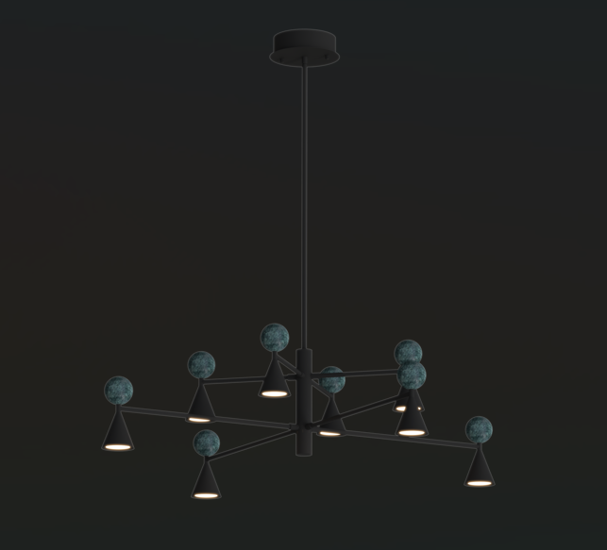 | DOSTĘPNE W MAGAZYNIE
BINGO P0685 | P0685 | MAXLIGHT P0685 LAMPA WISZĄCA BINGO 54W CZARNY + TRAWERTYN | Moc/Power: 57W LED, 2965LM 3000K ø: 112 cm H: max 142 cm Wykończenie/Detail finishing: czarne/black Materiał/Material: kamień naturalny+metal/ natural stone + metal LED w komplecie/LED included | 2,729.27 zł | 3,357.00 zł | 5903351027410 | IP20 | LED | WISZĄCA | 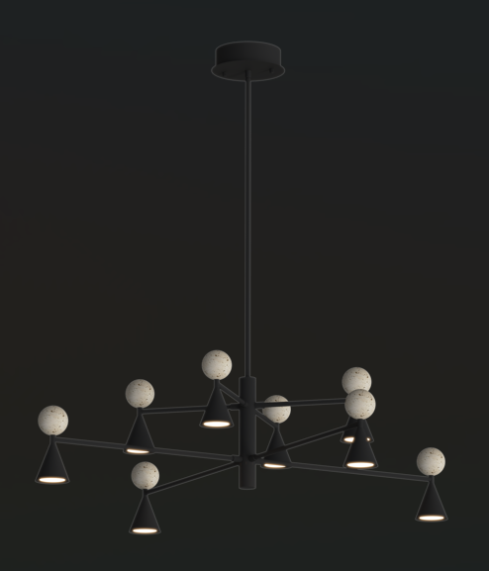 | DOSTĘPNE W MAGAZYNIE
BINGO T0069 | T0069 | MAXLIGHT T0069 LAMPA STOŁOWA BINGO 9W CZARNY+MALACHIT | Moc/Power: 12W LED, 513LM 3000K ø: 22 cm H: 47 cm Wykończenie/Detail finishing: czarne/black Materiał/Material: kamień naturalny+metal/ natural stone + metal LED w komplecie/LED included | 549.59 zł | 676.00 zł | 5903351027427 | IP20 | LED | STOŁOWA |  | DOSTĘPNE W MAGAZYNIE
BINGO T0070 | T0070 | MAXLIGHT T0070 LAMPA STOŁOWA BINGO 9W CZARNY+TRAWERTYN | Moc/Power: 12W LED, 513LM 3000K ø: 22 cm H: 47 cm Wykończenie/Detail finishing: czarne/black Materiał/Material: kamień naturalny+metal/ natural stone + metal LED w komplecie/LED included | 549.59 zł | 676.00 zł | 5903351027434 | IP20 | LED | STOŁOWA |  | DOSTĘPNE W MAGAZYNIE
BRONZ W0433 | W0433 | MAXLIGHT W0433 KINKIET BRONZ | Moc/Power: 3W LED, 171LM 3000K, W: 8,6 cm H: 8,6 cm Wykończenie/Detail finishing: bronze Materiał/Material: metal LED w komplecie/LED included | 211.38 zł | 260.00 zł | 5903351025577 | IP20 | LED | KINKIET |  | DOSTĘPNE W MAGAZYNIE
CAYENNE P0661D | P0661D | MAXLIGHT P0661D LAMPA WISZĄCA CAYENNE 60CM BRUSHED BLACK | Moc/Power: 27W LED, 1420 LM 3000K H: max 180 cm, Ø: 55 cm, Wykończenie/Detail finishing: czarny szczotkowany/brushed black Materiał/Material: metal LED w komplecie/LED included | 2,409.76 zł | 2,964.00 zł | 5903351026871 | IP20 | LED | WISZĄCA |  | DOSTĘPNE W MAGAZYNIE
CAYENNE P0662D | P0662D | MAXLIGHT P0662D LAMPA WISZĄCA CAYENNE 80CM BRUSHED BLACK | Moc/Power: 37W LED, 1732 LM 3000K H: max 180 cm, Ø: 74 cm, Wykończenie/Detail finishing: czarny szczotkowany/brushed black Materiał/Material: metal,metal LED w komplecie/LED included | 2,869.92 zł | 3,530.00 zł | 5903351026888 | IP20 | LED | WISZĄCA |  | DOSTĘPNE W MAGAZYNIE
CAYENNE P0663D | P0663D | MAXLIGHT P0663D LAMPA WISZĄCA CAYENNE 3 BRUSHED BLACK | Moc/Power: 130W LED, 3966 LM 3000K H: max 180 cm, Ø: 2x 94 cm, 1 x 74 cm, Wykończenie/Detail finishing: czarny szczotkowany/brushed black Materiał/Material: metal,metal LED w komplecie/LED included | 7,723.58 zł | 9,500.00 zł | 5903351026895 | IP20 | LED | WISZĄCA |  | DOSTĘPNE W MAGAZYNIE
CORE W0429 | W0429 | MAXLIGHT W0429 KINKIET CORE 3W ZŁOTY | Moc/Power: 3W LED, 209LM 3000K, W: 5,5 cm H: 15,5 cm Wykończenie/Detail finishing: złote/gold Materiał/Material: metal LED w komplecie/LED included | 200.81 zł | 247.00 zł | 5903351025539 | IP20 | LED | KINKIET |  | DOSTĘPNE W MAGAZYNIE
CORE W0430 | W0430 | MAXLIGHT W0430 KINKIET CORE 3W CZARNY | Moc/Power: 3W LED, 209LM 3000K, W: 5,5 cm H: 15,5 cm Wykończenie/Detail finishing: czarne/black Materiał/Material: metal LED w komplecie/LED included | 190.24 zł | 234.00 zł | 5903351025546 | IP20 | LED | KINKIET |  | DOSTĘPNE W MAGAZYNIE
CUCCINA P0666 | P0666 | MAXLIGHT P0666 LAMPA WISZĄCA CUCCINA FUNKCJA JO-JO | Moc/Power: 57W LED, 2965LM 3000K ø: 15 cm H: max 143 cm with lift function Wykończenie/Detail finishing: bezowe/beige Materiał/Material: kamień naturalny+metal/ natural stone + metal LED w komplecie/LED included | 295.93 zł | 364.00 zł | 5903351027960 | IP20 | LED | WISZĄCA |  | DOSTĘPNE W MAGAZYNIE
EVEREST P0678 | P0678 | MAXLIGHT P0678 LAMPA WISZĄCA EVEREST 55W | Moc/Power: 55W LED, 2874LM 3000K L: 110 cm W: 16 cm H: max 150 cm Wykończenie/Detail finishing: brąz/brown Materiał/Material: metal+akryl/acrylic+metal LED w komplecie/LED included | 2,327.64 zł | 2,863.00 zł | 5903351027250 | IP20 | LED | WISZĄCA | 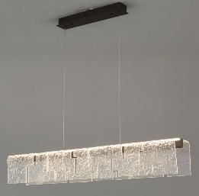 | DOSTĘPNE W MAGAZYNIE
EVEREST W0442 | W0442 | MAXLIGHT W0442 KINKIET EVEREST 7W | Moc/Power: 7W LED, 411LM 3000K L: 34,5 cm D:8,5 cm H: 15,5 cm Wykończenie/Detail finishing: brąz/brown Materiał/Material: metal+akryl/acrylic+metal LED w komplecie/LED included | 398.37 zł | 490.00 zł | 5903351027267 | IP21 | LED | KINKIET |  | DOSTĘPNE W MAGAZYNIE
EVEREST F0063 | F0063 | MAXLIGHT F0063 LAMPA PODŁOGOWA EVEREST 105W | Moc/Power: 105W LED, 3920LM 3000K L: 30 cm D: 30 cm H: 152 cm Wykończenie/Detail finishing: brąz/brown Materiał/Material: metal+akryl/acrylic+metal LED w komplecie/LED included | 4,382.11 zł | 5,390.00 zł | 5903351027274 | IP20 | LED | PODŁOGOWA |  | DOSTĘPNE W MAGAZYNIE
FABIO C0282 | C0282 | MAXLIGHT C0282 LAMPA SUFITOWA FABIO 36W CZARNA | Moc/Power: 36W LED, 945LM 2700K ø: 46 cm H: 15 cm Wykończenie/Detail finishing: czarne/black Materiał/Material: metal+akryl/metal+acrylic LED w komplecie/LED included | 513.82 zł | 632.00 zł | 5903351027151 | IP20 | LED | SUFITOWA |  | LATO 2026
FABIO C0283 | C0283 | MAXLIGHT C0283 LAMPA SUFITOWA FABIO 36W BIAŁA | Moc/Power: 36W LED, 945LM 2700K ø: 46 cm H: 15 cm Wykończenie/Detail finishing: białe/white Materiał/Material: metal+akryl/metal+acrylic LED w komplecie/LED included | 513.82 zł | 632.00 zł | 5903351027168 | IP20 | LED | SUFITOWA |  | LATO 2026
FABIO P0672 | P0672 | MAXLIGHT P0672 LAMPA WISZĄCA FABIO 36W CZARNA | Moc/Power: 36W LED, 945LM 2700K ø: 46 cm H: max 150 cm Wykończenie/Detail finishing: czarne/black Materiał/Material: metal+akryl/metal+acrylic LED w komplecie/LED included | 537.40 zł | 661.00 zł | 5903351027137 | IP20 | LED | WISZĄCA |  | LATO 2026
FABIO P0673 | P0673 | MAXLIGHT P0673 LAMPA WISZĄCA FABIO 36W BIAŁA | Moc/Power: 36W LED, 945LM 2700K ø: 46 cm H: max 150 cm Wykończenie/Detail finishing: białe/white Materiał/Material: metal+akryl/metal+acrylic LED w komplecie/LED included | 537.40 zł | 661.00 zł | 5903351027144 | IP20 | LED | WISZĄCA |  | LATO 2026
FAYETTE F0068 | F0068 | MAXLIGHT F0068 LAMPA PODŁOGOWA FAYETTE 30W CZARNA | Moc/Power: ?W LED, ?LM 3000K ø: 20 cm H: 150 cm Wykończenie/Detail finishing: czarne/black Materiał/Material: metal+akryl/metal+acrylic LED w komplecie/LED included | 1,817.89 zł | 2,236.00 zł | 5903351027977 | IP20 | LED | PODŁOGOWA |  | LATO 2026
FAYETTE F0069 | F0069 | MAXLIGHT F0069 LAMPA PODŁOGOWA FAYETTE 30W ZŁOTA | Moc/Power: ?W LED, ?LM 3000K ø: 20 cm H: 150 cm Wykończenie/Detail finishing: złote/gold Materiał/Material: metal+akryl/metal+acrylic LED w komplecie/LED included | 1,923.58 zł | 2,366.00 zł | 5903351027984 | IP20 | LED | PODŁOGOWA |  | LATO 2026
FISS W0472 | W0472 | MAXLIGHT W0472 LAMPA ZEWNĘTRZNA Z CZUJNIKIEM RUCHU FISS 20W CZARNY IP66 | Moc/Power: 20W LED, 1130LM 3000K, IP65 W: 12,3cm H: 21 cm D: 14,7 cm Wykończenie/Detail finishing: czarne/black Materiał/Material: aluminium LED w komplecie/LED included | 321.95 zł | 396.00 zł | 5903351027823 | IP65 | LED | KINKIET |  | DOSTĘPNE W MAGAZYNIE
FLUSORE P0659D | P0659D | MAXLIGHT P0659D LAMPA WISZACA FLUSORE BRUSHED COPPER | Moc/Power: 12W LED 3000K 720LM H:90-152 cm, W: 100 cm Wykończenie/Detail finishing:miedź szczotkowana/ brushed copper Materiał/Material/:metal Zawiera zasilacz LED /LED driver included | 2,578.86 zł | 3,172.00 zł | 5903351026857 | IP20 | LED | WISZĄCA |  | DOSTĘPNE W MAGAZYNIE
FLUSORE P0660D | P0660D | MAXLIGHT P0660D LAMPA WISZACA FLUSORE BRUSHED GOLD | Moc/Power: 12W LED 3000K 720LM H:90-152 cm, W: 100 cm Wykończenie/Detail finishing: złoto szczotkowane/brushed gold Materiał/Material/:metal Zawiera zasilacz LED /LED driver included | 2,578.86 zł | 3,172.00 zł | 5903351026864 | IP20 | LED | WISZĄCA |  | DOSTĘPNE W MAGAZYNIE
GARDENIA W0465 | W0465 | MAXLIGHT W0465 LAMPA ZEWNĘTRZNA GARDENIA 12W CZARNA IP65 | Moc/Power: 12W LED, 612LM 3000K, IP65 W: 25,1cm H: 10,3 cm D: 14,2 cm Wykończenie/Detail finishing: czarne/black Materiał/Material: aluminium LED w komplecie/LED included | 398.37 zł | 490.00 zł | 5903351027755 | IP65 | LED | KINKIET |  | DOSTĘPNE W MAGAZYNIE
GARDENIA W0466 | W0466 | MAXLIGHT W0466 LAMPA ZEWNĘTRZNA GARDENIA 12W ANTRACYT IP65 | Moc/Power: 12W LED, 612LM 3000K, IP65 W: 25,1cm H: 10,3 cm D: 14,2 cm Wykończenie/Detail finishing: antracyt/anthracite Materiał/Material: aluminium LED w komplecie/LED included | 398.37 zł | 490.00 zł | 5903351027762 | IP65 | LED | KINKIET |  | DOSTĘPNE W MAGAZYNIE
GARDENIA F0064 | F0064 | MAXLIGHT F0064 LAMPA ZEWNĘTRZNA GARDENIA 25W CZARNA IP65 | Moc/Power: 25W LED, 3037LM 3000K, IP65 ø: 16cm H:105 cm Wykończenie/Detail finishing: czarne/black Materiał/Material: aluminium LED w komplecie/LED included | 795.12 zł | 978.00 zł | 5903351027830 | IP65 | LED | STOJĄCA |  | DOSTĘPNE W MAGAZYNIE
GARDENIA F0065 | F0065 | MAXLIGHT F0065 LAMPA ZEWNĘTRZNA GARDENIA 25W ANTRACYT IP65 | Moc/Power: 25W LED, 3037LM 3000K, IP65 ø: 16cm H:105 cm Wykończenie/Detail finishing: antracyt/athracite Materiał/Material: aluminium LED w komplecie/LED included | 795.12 zł | 978.00 zł | 5903351027847 | IP65 | LED | STOJĄCA |  | DOSTĘPNE W MAGAZYNIE
GARDENIA F0066 | F0066 | MAXLIGHT F0066 LAMPA ZEWNĘTRZNA GARDENIA 32W CZARNA IP65 | Moc/Power: 32W LED, 3379LM 3000K, IP65 ø: 16cm H:155 cm Wykończenie/Detail finishing: czarne/black Materiał/Material: aluminium LED w komplecie/LED included | 1,004.07 zł | 1,235.00 zł | 5903351027854 | IP65 | LED | STOJĄCA |  | DOSTĘPNE W MAGAZYNIE
GARDENIA F0067 | F0067 | MAXLIGHT F0067 LAMPA ZEWNĘTRZNA GARDENIA 32W ANTRACYT IP65 | Moc/Power: 32W LED, 3379LM 3000K, IP65 ø: 16cm H:155 cm Wykończenie/Detail finishing: antracyt/athracite Materiał/Material: aluminium LED w komplecie/LED included | 1,004.07 zł | 1,235.00 zł | 5903351027861 | IP65 | LED | STOJĄCA |  | DOSTĘPNE W MAGAZYNIE
GOLDI P0690 | P0690 | MAXLIGHT P0690 LAMPA WISZĄCA GOLDI 5W | Moc/Power: 5W LED, ?LM 3000K ø: 25 cm h: max 150 cm Wykończenie/Detail finishing: złote/gold Materiał/Material: metal+szkło/metal+glass LED w komplecie/LED included | 431.71 zł | 531.00 zł | 5903351027489 | IP20 | LED | WISZĄCA |  | LATO 2026
GOLDI W0450 | W0450 | MAXLIGHT W0450 KINKIET GOLDI 5W | Moc/Power: 5W LED, ?LM 3000K ø: 25 cm D: 5,2 cm Wykończenie/Detail finishing: złote/gold Materiał/Material: metal+szkło/metal+glass LED w komplecie/LED included | 319.51 zł | 393.00 zł | 5903351027496 | IP20 | LED | KINKIET |  | LATO 2026
HALO C0289 | C0289 | MAXLIGHT C0289 LAMPA SUFITOWA HALO 15W BIAŁA | Moc/Power: 15W LED 3000K 36° 1022LM 230V Ø: 6 cm, H: 13 cm Wykończenie/Detail finishing:białe/white Materiał/Material: aluminium LED w komplecie/LED included | 227.64 zł | 280.00 zł | 5903351028172 | IP20 | LED | NATYNKOWA |  | JESIEŃ 2026
HALO C0290 | C0290 | MAXLIGHT C0290 LAMPA SUFITOWA HALO 15W CZARNA | Moc/Power: 15W LED 3000K 36° 1022LM 230V Ø: 6 cm, H: 13 cm Wykończenie/Detail finishing:czane/black Materiał/Material: aluminium LED w komplecie/LED included | 227.64 zł | 280.00 zł | 5903351028189 | IP20 | LED | NATYNKOWA |  | JESIEŃ 2026
HALO S0023 | S0023 | MAXLIGHT S0023 LAMPA SZYNOWA 3F HALO 15W BIAŁA | Moc/Power: 15W LED 3000K 36° 1022LM 230V Ø: 6 cm, H: 13 cm Wykończenie/Detail finishing:białe/white Materiał/Material: aluminium LED w komplecie/LED included | 235.77 zł | 290.00 zł | 5903351028196 | IP20 | LED | SZYNOWA 3F | 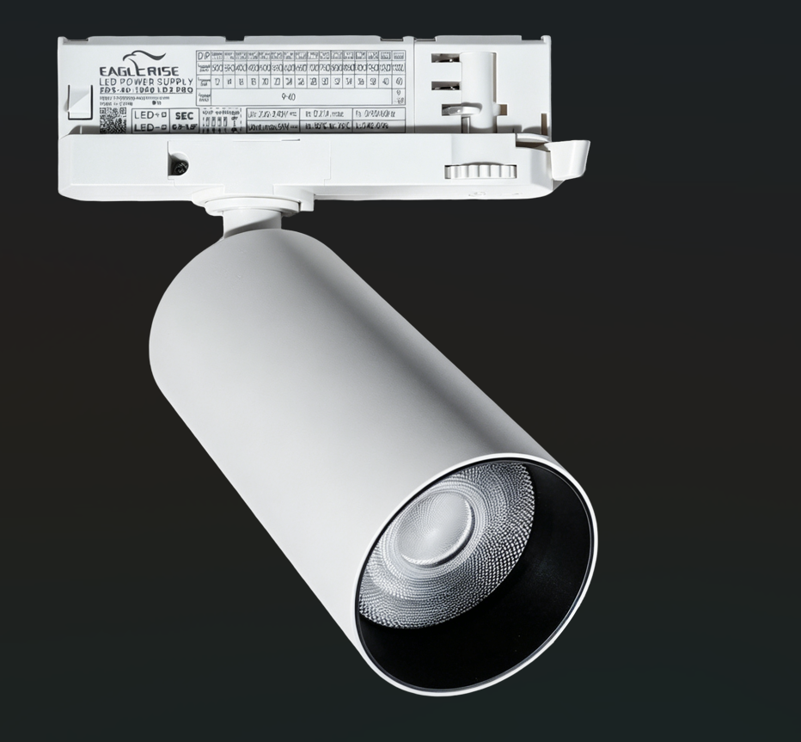 | JESIEŃ 2026
HALO S0024 | S0024 | MAXLIGHT S0024 LAMPA SZYNOWA 3F HALO 15W CZARNA | Moc/Power: 15W LED 3000K 36° 1022LM 230V Ø: 6 cm, H: 13 cm Wykończenie/Detail finishing:czane/black Materiał/Material: aluminium LED w komplecie/LED included | 235.77 zł | 290.00 zł | 5903351028202 | IP20 | LED | SZYNOWA 3F | 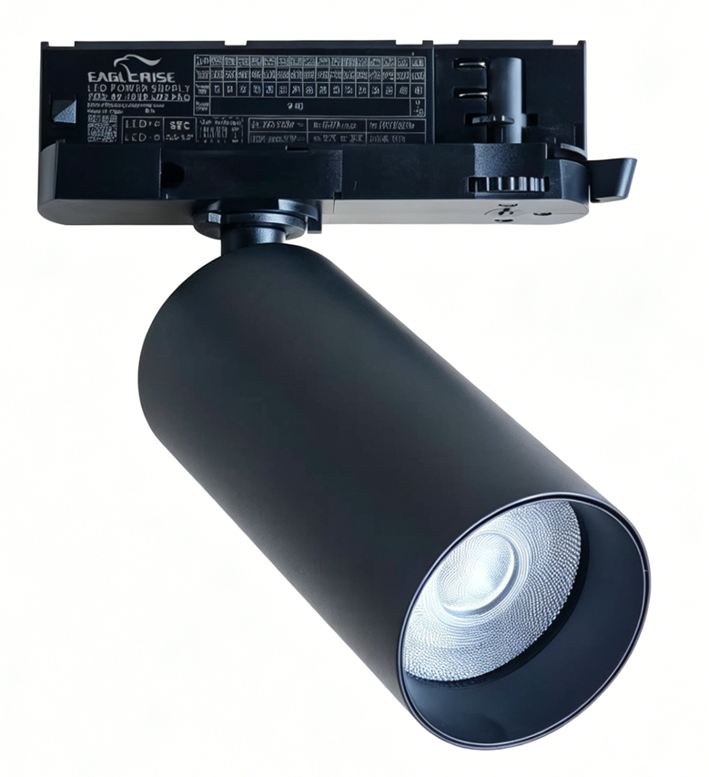 | JESIEŃ 2026
HELIOS H0144 | H0144 | MAXLIGHT H0144 LAMPA WPUSTOWA HELIOS 6 BIAŁA ZE ZMIENNĄ BARWĄ ŚWIATŁA | Moc/Power: 6W LED 3000/4000/6000K 600 LM, Ø: 9 cm, H: 4,25cm Otwór montażowy/mounting hole: Ø 7 cm Wykończenie/Detail finishing:białe/white Materiał/Material: aluminium LED w komplecie/LED included | 72.36 zł | 89.00 zł | 5903351028165 | IP20 | LED | WPUSTOWA | 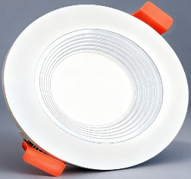 | JESIEŃ 2026
JO-JO P0705 | P0705 | MAXLIGHT P0705 LAMPA WISZĄCA JO-JO SIMPLE BLACK | Moc/Power: 1 x 38W LED 2700-5500K 3420LM L:124 cm, H: max 195 cm Wykończenie/Detail finishing: czarnyblack Materiał/Material/: metal/metal Zawiera zasilacz LED /LED driver included | 1,211.38 zł | 1,490.00 zł | 5903351028776 | IP20 | LED | WISZĄCA |  | JESIEŃ 2026
KAPRUN W0458 | W0458 | MAXLIGHT W0458 LAMPA ZEWNĘTRZNA KAPRUN 6W CZARNA IP65 | Moc/Power: 6W LED, 477LM 3000K, IP65 H: 61 cm D: 5,8 cm Wykończenie/Detail finishing: czarne/black Materiał/Material: aluminium LED w komplecie/LED included | 277.24 zł | 341.00 zł | 5903351027687 | IP65 | LED | KINKIET |  | DOSTĘPNE W MAGAZYNIE
KAPRUN W0459 | W0459 | MAXLIGHT W0459 LAMPA ZEWNĘTRZNA KAPRUN 12W CZARNA IP65 | Moc/Power: 12W LED, 800LM 3000K, IP65 H: 101 cm D: 5,8 cm Wykończenie/Detail finishing: czarne/black Materiał/Material: aluminium LED w komplecie/LED included | 374.80 zł | 461.00 zł | 5903351027694 | IP65 | LED | KINKIET |  | DOSTĘPNE W MAGAZYNIE
LADIS W0471 | W0471 | MAXLIGHT W0471 LAMPA ZEWNĘTRZNA Z CZUJNIKIEM RUCHU LADIS 20W CZARNY IP65 | Moc/Power: 20W LED, 984LM 3000K, IP65 W: 17,8 cm H: 17 cm D: 17 cm Wykończenie/Detail finishing: czarne/black Materiał/Material: aluminium LED w komplecie/LED included | 389.43 zł | 479.00 zł | 5903351027816 | IP65 | LED | KINKIET |  | DOSTĘPNE W MAGAZYNIE
LEONARDO W0474 | W0474 | MAXLIGHT W0474 KINKIET LEONARDO 8W SMOKY GLASS | Moc/Power: 8W LED, 505LM 3000K ø: 30 cm D: 5,5 cm Wykończenie/Detail finishing: czarne/black Materiał/Material: metal+szkło/metal+glass LED w komplecie/LED included | 243.09 zł | 299.00 zł | 5903351027908 | IP20 | LED | KINKIET |  | DOSTĘPNE W MAGAZYNIE
LEONARDO W0475 | W0475 | MAXLIGHT W0475 KINKIET LEONARDO 8W AMBER GLASS | Moc/Power: 8W LED, 505LM 3000K ø: 30 cm D: 5,5 cm Wykończenie/Detail finishing: czarne/black Materiał/Material: metal+szkło/metal+glass LED w komplecie/LED included | 264.23 zł | 325.00 zł | 5903351027915 | IP20 | LED | KINKIET |  | DOSTĘPNE W MAGAZYNIE
LOFT W0477 | W0477 | MAXLIGHT W0477 KINKIET LOFT 6W | Moc/Power: 6W LED, 453LM 3000K W: 7 cm H: 40 cm D: 7 cm Wykończenie/Detail finishing: czarne/black Materiał/Material: metal + kamień naturalny/metal + naural stone LED w komplecie/LED included | 295.93 zł | 364.00 zł | 5903351027953 | IP20 | LED | KINKIET |  | DOSTĘPNE W MAGAZYNIE
LONGI P0680 | P0680 | MAXLIGHT P0680 LAMPA WISZĄCA LONGI 38W 150CM | Moc/Power: 41W LED, 2109LM 3000K, L: 150 cm H: max 205 cm W: 5,5 cm Wykończenie/Detail finishing: czarne/black Materiał/Material: aluminium LED w komplecie/LED included | 744.72 zł | 916.00 zł | 5903351027304 | IP20 | LED | WISZĄCA |  | DOSTĘPNE W MAGAZYNIE
LONGI P0681 | P0681 | MAXLIGHT P0681 LAMPA WISZĄCA LONGI 48W 150CM | Moc/Power: 52W LED, 2595LM 3000K, L: 200 cm H: max 205 cm W: 5,5 cm Wykończenie/Detail finishing: czarne/black Materiał/Material: aluminium LED w komplecie/LED included | 939.84 zł | 1,156.00 zł | 5903351027311 | IP20 | LED | WISZĄCA |  | DOSTĘPNE W MAGAZYNIE
LOW56 H0145 | H0145 | MAXLIGHT H0145 OPRAWA PODTYNKOWA LOW56 TRIMLESS CZARNA | Moc/Power: 9W LED, LM 3000K, 36° ø: 5,6 cm D: 4,2 cm, Otwór montażowy/Cutout: 5,6 cm Wykończenie/Detail finishing: czarne/black Materiał/Material: aluminium LED w komplecie/LED included | 153.66 zł | 189.00 zł | 5903351028219 | IP44 | LED | WPUSTOWA |  | JESIEŃ 2026
LOW56 H0146 | H0146 | MAXLIGHT H0146 OPRAWA PODTYNKOWA LOW56 TRIMLESS BIAŁA | Moc/Power: 9W LED, LM 3000K, 36° ø: 5,6 cm D: 4,2 cm, Otwór montażowy/Cutout: 5,6 cm Wykończenie/Detail finishing: białe/white Materiał/Material: aluminium LED w komplecie/LED included | 153.66 zł | 189.00 zł | 5903351028226 | IP44 | LED | WPUSTOWA |  | JESIEŃ 2026
LOW81 H0147 | H0147 | MAXLIGHT H0147 OPRAWA PODTYNKOWA LOW81 TRIMLESS BIAŁA | Moc/Power: 15W LED, LM 3000K, 36° ø: 8,1 cm D: 4,9 cm, Otwór montażowy/Cutout: 8,1 cm Wykończenie/Detail finishing: białe/white Materiał/Material: aluminium LED w komplecie/LED included | 211.38 zł | 260.00 zł | 5903351028233 | IP44 | LED | WPUSTOWA | 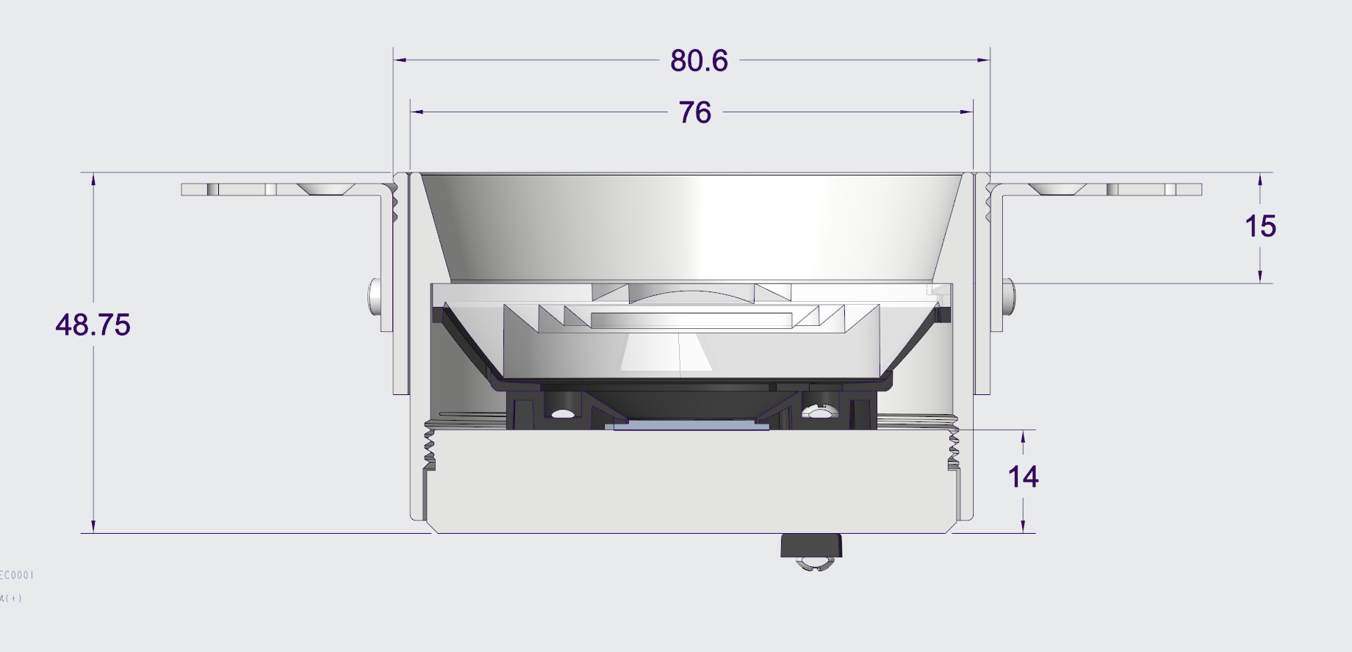 | JESIEŃ 2026
LOW81 H0148 | H0148 | MAXLIGHT H0148 OPRAWA PODTYNKOWA LOW81 TRIMLESS CZARNA | Moc/Power: 15W LED, LM 3000K, 36° ø: 8,1 cm D: 4,9 cm, Otwór montażowy/Cutout: 8,1 cm Wykończenie/Detail finishing: czarne/black Materiał/Material: aluminium LED w komplecie/LED included | 211.38 zł | 260.00 zł | 5903351028240 | IP44 | LED | WPUSTOWA |  | JESIEŃ 2026
LUGANO P0699 | P0699 | MAXLIGHT P0699 LAMPA WISZĄCA LUGANO 35W | Moc/Power: 35W LED, 1350LM 2700K, ø: 85 cm , H: max 160cm Wykończenie/Detail finishing: GUN GREY Materiał/Material: aluminium LED w komplecie/LED included | 3,086.18 zł | 3,796.00 zł | 5903351027878 | IP20 | LED | WISZĄCA |  | POJEDYNCZE SZTUKI - TYLKO SALON | LATO 2026
LUGANO P0701 | P0701 | MAXLIGHT P0701 LAMPA WISZĄCA LUGANO 72W | Moc/Power: 72W LED, 3096LM 2700K, ø: 85 + 60 +40 cm , H: max 160cm Wykończenie/Detail finishing: GUN GREY Materiał/Material: aluminium LED w komplecie/LED included | 6,975.61 zł | 8,580.00 zł | 5903351027885 | IP20 | LED | WISZĄCA |  | POJEDYNCZE SZTUKI - TYLKO SALON | LATO 2027
LUX W0431 | W0431 | MAXLIGHT W0431 KINKIET LUX BIAŁY | Moc/Power: 7W LED, 336LM 3000K, ø: 14,5 cm , D: Wykończenie/Detail finishing: białe/white Materiał/Material: aluminium LED w komplecie/LED included | 200.81 zł | 247.00 zł | 5903351025553 | IP20 | LED | KINKIET | 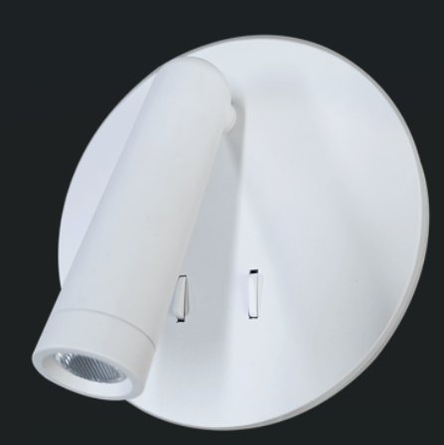 | DOSTĘPNE W MAGAZYNIE
LUX W0432 | W0432 | MAXLIGHT W0432 KINKIET LUX CZARNY | Moc/Power: 7W LED, 336LM 3000K, ø: 14,5 cm , D: Wykończenie/Detail finishing: czarne/black Materiał/Material: aluminium LED w komplecie/LED included | 200.81 zł | 247.00 zł | 5903351025560 | IP20 | LED | KINKIET | 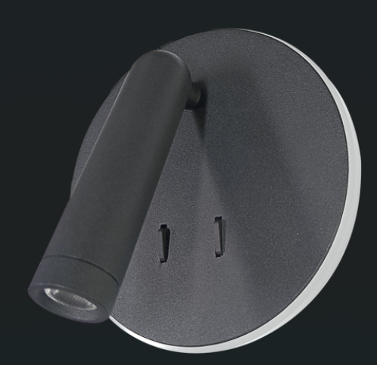 | DOSTĘPNE W MAGAZYNIE
MAMBA W0428 | W0428 | MAXLIGHT W0428 KINKIET MAMBA | Moc/Power: 3W LED, 188LM 3000K, W: 4,5 cm , H: 5 cm D: Wykończenie/Detail finishing: czarne+złote/black+gold Materiał/Material: aluminium LED w komplecie/LED included | 200.81 zł | 247.00 zł | 5903351025560 | IP20 | LED | KINKIET | 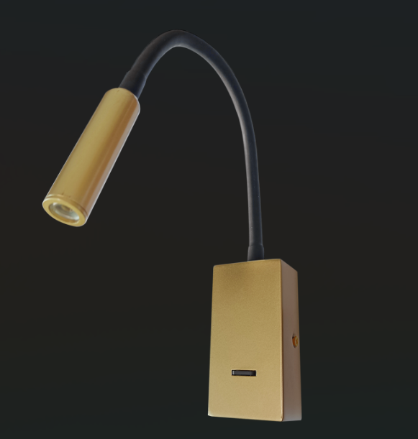 | DOSTĘPNE W MAGAZYNIE
MANUKA P0674 | P0674 | MAXLIGHT P0674 LAMPA WISZĄCA MANUKA 12W FUNKCJA JO-JO | Moc/Power: 12W LED, 689LM 2700K, ø: 28 cm , H: max 120cm Wykończenie/Detail finishing: czarny+złoty/black+gold Materiał/Material: metal LED w komplecie/LED included | 602.44 zł | 741.00 zł | 5903351027175 | IP20 | LED | WISZĄCA |  | DOSTĘPNE W MAGAZYNIE
MANUKA P0675 | P0675 | MAXLIGHT P0675 LAMPA WISZĄCA MANUKA 12W FUNKCJA JO-JO | Moc/Power: 12W LED, 689LM 2700K, ø: 28 cm , H: max 120cm Wykończenie/Detail finishing: czarny+niebieski+złoty/black+blue+gold Materiał/Material: metal LED w komplecie/LED included | 602.44 zł | 741.00 zł | 5903351027182 | IP20 | LED | WISZĄCA |  | DOSTĘPNE W MAGAZYNIE
MANUKA P0676 | P0676 | MAXLIGHT P0676 LAMPA WISZĄCA MANUKA 12W FUNKCJA JO-JO | Moc/Power: 12W LED, 689LM 2700K, ø: 28 cm , H: max 120cm Wykończenie/Detail finishing: czarny+złoty/black+gold Materiał/Material: metal LED w komplecie/LED included | 602.44 zł | 741.00 zł | 5903351027199 | IP20 | LED | WISZĄCA |  | DOSTĘPNE W MAGAZYNIE
MAYUMI P0698 | P0698 | MAXLIGHT P0698 LAMPA WISZACA MAYUMI 12W | Moc/Power: 12W LED, 685LM 3000K, ø: 50 cm , H: max 170 cm Wykończenie/Detail finishing: Taupe Materiał/Material: metal LED w komplecie/LED included | 949.59 zł | 1,168.00 zł | 5903351027656 | IP20 | LED | WISZĄCA |  | DOSTĘPNE W MAGAZYNIE
METALIC P0667 | P0667 | MAXLIGHT P0667 LAMPA WISZĄCA METALIC 1W CZARNA | Moc/Power: 1W LED, 50 LM 3000K, ø: 2,5 cm , H: max 150 cm Wykończenie/Detail finishing: czarne/black Materiał/Material: aluminium LED w komplecie/LED included | 175.61 zł | 216.00 zł | 5903351027045 | IP20 | LED | WISZĄCA |  | LATO 2026
METALIC P0668 | P0668 | MAXLIGHT P0668 LAMPA WISZĄCA METALIC 1W SZAMPAŃSKA | Moc/Power: 1W LED, 50 LM 3000K, ø: 2,5 cm , H: max 150 cm Wykończenie/Detail finishing: szampańskie złoto/champagne gold Materiał/Material: aluminium LED w komplecie/LED included | 175.61 zł | 216.00 zł | 5903351027052 | IP20 | LED | WISZĄCA |  | LATO 2026
METALIC P0669 | P0669 | MAXLIGHT P0669 LAMPA WISZĄCA METALIC 1W TYTAN | Moc/Power: 1W LED, 50 LM 3000K, ø: 2,5 cm , H: max 150 cm Wykończenie/Detail finishing: tytan/titanium Materiał/Material: aluminium LED w komplecie/LED included | 175.61 zł | 216.00 zł | 5903351027069 | IP20 | LED | WISZĄCA |  | LATO 2026
METALIC P0670 | P0670 | MAXLIGHT P0670 LAMPA WISZĄCA METALIC 1W RÓŻOWY ZŁOTY | Moc/Power: 1W LED, 50 LM 3000K, ø: 2,5 cm , H: max 150 cm Wykończenie/Detail finishing: rózowe złoto/ rose gold Materiał/Material: aluminium LED w komplecie/LED included | 175.61 zł | 216.00 zł | 5903351027076 | IP20 | LED | WISZĄCA |  | LATO 2026
METALIC P0671 | P0671 | MAXLIGHT P0671 LAMPA WISZĄCA METALIC 12x1W MIX | Moc/Power: 12W LED, 600 LM 3000K, L:100 cm , W: 6 cm, H: max 150 cm Wykończenie/Detail finishing: titanium/champagne gold/rose gold Materiał/Material: aluminium LED w komplecie/LED included | 1,537.40 zł | 1,891.00 zł | 5903351027083 | IP20 | LED | WISZĄCA |  | LATO 2026
METALIC W0438 | W0438 | MAXLIGHT W0438 KINKIET METALIC 4x3W CZARNY | Moc/Power: 12W LED, 482 LM 3000K, L: 7 cm , D: 6 cm, H: 35 cm Wykończenie/Detail finishing: czarne/black Materiał/Material: aluminium LED w komplecie/LED included | 173.17 zł | 213.00 zł | 5903351027090 | IP20 | LED | KINKIET |  | LATO 2026
METALIC W0439 | W0439 | MAXLIGHT W0439 KINKIET METALIC 4x3W SZAMPAŃSKI | Moc/Power: 12W LED, 482 LM 3000K, L: 7 cm , D: 6 cm, H: 35 cm Wykończenie/Detail finishing: szampańskie złoto/champagne gold Materiał/Material: aluminium LED w komplecie/LED included | 209.76 zł | 258.00 zł | 5903351027106 | IP20 | LED | KINKIET |  | LATO 2026
METALIC W0440 | W0440 | MAXLIGHT W0440 KINKIET METALIC 4x3W TYTAN | Moc/Power: 12W LED, 482 LM 3000K, L: 7 cm , D: 6 cm, H: 35 cm Wykończenie/Detail finishing: tytan/titanium Materiał/Material: aluminium LED w komplecie/LED included | 209.76 zł | 258.00 zł | 5903351027113 | IP20 | LED | KINKIET |  | LATO 2026
METALIC W0441 | W0441 | MAXLIGHT W0441 KINKIET METALIC 4x3W ZŁOTY | Moc/Power: 12W LED, 482 LM 3000K, L: 7 cm , D: 6 cm, H: 35 cm Wykończenie/Detail finishing: rózowe złoto/ rose gold Materiał/Material: aluminium LED w komplecie/LED included | 209.76 zł | 258.00 zł | 5903351027120 | IP20 | LED | KINKIET |  | LATO 2026
MISAKI W0456 | W0456 | MAXLIGHT W0456 KINKIET MISAKI 6W CZARNA | Moc/Power: 6W LED, 32LM 3000K, ø: 42 cm , D: 8 cm Wykończenie/Detail finishing: czarne/black Materiał/Material: filc/felt LED w komplecie/LED included | 467.48 zł | 575.00 zł | 5903351027663 | IP20 | LED | KINKIET |  | DOSTĘPNE W MAGAZYNIE
MISAKI W0457 | W0457 | MAXLIGHT W0457 KINKIET MISAKI 6W KREMOWA | Moc/Power: 6W LED, 105LM 3000K, ø: 42 cm , D: 8 cm Wykończenie/Detail finishing: kremowe/cream Materiał/Material: filc/felt LED w komplecie/LED included | 467.48 zł | 575.00 zł | 5903351027670 | IP20 | LED | KINKIET |  | DOSTĘPNE W MAGAZYNIE
MODERN T0070 | T0070 | MAXLIGHT T0070 LAMPA STOŁOWA BINGO 9W CZARNY+TRAWERTYN | Moc/Power: 4W LED, ?LM 3000K, ø: 12 cm , D: 20 cm Wykończenie/Detail finishing: czarne+szare/black+grey Materiał/Material: porcelana/porcelain LED w komplecie/LED included | 317.07 zł | 390.00 zł | 5903351027434 | IP20 | LED | STOŁOWA |  | LATO 2026
MODERN T0071 | T0071 | MAXLIGHT T0071 LAMPA STOŁOWA MODERN LIGHT GREY | Moc/Power: 4W LED, ?LM 3000K, ø: 12 cm , D: 20 cm Wykończenie/Detail finishing: czarne+brązowe/black+brown Materiał/Material: porcelana/porcelain LED w komplecie/LED included | 317.07 zł | 390.00 zł | 5903351027588 | IP20 | LED | STOŁOWA |  | LATO 2026
MOENA W0460 | W0460 | MAXLIGHT W0460 LAMPA ZEWNĘTRZNA MOENA 15W CZARNA IP65 | Moc/Power: 15W LED, 559LM 3000K, IP65 H: 81 cm D: 5,8 cm Wykończenie/Detail finishing: czarne/black Materiał/Material: aluminium LED w komplecie/LED included | 378.86 zł | 466.00 zł | 5903351027700 | IP65 | LED | KINKIET |  | DOSTĘPNE W MAGAZYNIE
NELSON P0677 | P0677 | MAXLIGHT P0677 LAMPA WISZĄCA NELSON 31W | Moc/Power: 31W LED, 2927LM 3000K, ø: 80 cm , H: max 150cm Wykończenie/Detail finishing: czarne/black Materiał/Material: metal LED w komplecie/LED included | 2,021.14 zł | 2,486.00 zł | 5903351027205 | IP20 | LED | WISZĄCA |  | DOSTĘPNE W MAGAZYNIE
POINT W0476 | W0476 | MAXLIGHT W0476 KINKIET POINT G9 | Moc/Power: 1 x 7W G9 230V W: 12,5 cm , D: 15 cm, H: 31 cm Wykończenie/Detail finishing: drewno naturalne/natural wood Materiał/Material: drewno+szko/wood+glass Nie zawiera żarówki/Bulb excluded | 167.48 zł | 206.00 zł | 5903351027922 | IP20 | G9 | KINKIET |  | DOSTĘPNE W MAGAZYNIE
RAINBOW P0691 | P0691 | MAXLIGHT P0691 LAMPA WISZĄCA RAINBOW RÓŻOWA | Moc/Power: 1 x 12W E27 230V ø: 25 cm , H: max 150 cm Wykończenie/Detail finishing: czarne + różowe/black+pink Materiał/Material: porcelana+szkło/porcelain+glass Nie zawiera żarówki/Bulb excluded | 348.78 zł | 429.00 zł | 5903351027502 | IP20 | E27 | WISZĄCA |  | LATO 2026
RAINBOW P0692 | P0692 | MAXLIGHT P0692 LAMPA WISZĄCA RAINBOW ZIELONA | Moc/Power: 1 x 12W E27 230V ø: 25 cm , H: max 150 cm Wykończenie/Detail finishing: czarne + zielone/black+green Materiał/Material: porcelana+szkło/porcelain+glass Nie zawiera żarówki/Bulb excluded | 348.78 zł | 429.00 zł | 5903351027519 | IP20 | E27 | WISZĄCA |  | LATO 2026
RAINBOW P0693 | P0693 | MAXLIGHT P0693 LAMPA WISZĄCA RAINBOW ŻÓŁTA | Moc/Power: 1 x 12W E27 230V ø: 25 cm , H: max 150 cm Wykończenie/Detail finishing: czarne + żółte/black+yellow Materiał/Material: porcelana+szkło/porcelain+glass Nie zawiera żarówki/Bulb excluded | 348.78 zł | 429.00 zł | 5903351027526 | IP20 | E27 | WISZĄCA |  | LATO 2026
RAINBOW P0694 | P0694 | MAXLIGHT P0694 LAMPA WISZĄCA RAINBOW SZARA | Moc/Power: 1 x 12W E27 230V ø: 25 cm , H: max 150 cm Wykończenie/Detail finishing: czarne + szare/black+grey Materiał/Material: porcelana+szkło/porcelain+glass Nie zawiera żarówki/Bulb excluded | 348.78 zł | 429.00 zł | 5903351027533 | IP20 | E27 | WISZĄCA |  | LATO 2026
RAINBOW W0451 | W0451 | MAXLIGHT W0451 KINKIET RAINBOW RÓŻOWY | Moc/Power: 1 x 7W G9 230V ø: 18,5 cm , H: 14,6 cm Wykończenie/Detail finishing: różowe/pink Materiał/Material: porcelana+szkło/porcelain+glass Nie zawiera żarówki/Bulb excluded | 311.38 zł | 383.00 zł | 5903351027540 | IP20 | G9 | KINKIET |  | LATO 2026
RAINBOW W0452 | W0452 | MAXLIGHT W0452 KINKIET RAINBOW ZIELONY | Moc/Power: 1 x 7W G9 230V ø: 18,5 cm , H: 14,6 cm Wykończenie/Detail finishing: zielone/green Materiał/Material: porcelana+szkło/porcelain+glass Nie zawiera żarówki/Bulb excluded | 311.38 zł | 383.00 zł | 5903351027557 | IP20 | G9 | KINKIET | 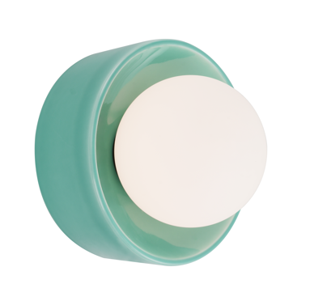 | LATO 2026
RAINBOW W0453 | W0453 | MAXLIGHT W0453 KINKIET RAINBOW ŻÓŁTY | Moc/Power: 1 x 7W G9 230V ø: 18,5 cm , H: 14,6 cm Wykończenie/Detail finishing: żółte/yellow Materiał/Material: porcelana+szkło/porcelain+glass Nie zawiera żarówki/Bulb excluded | 311.38 zł | 383.00 zł | 5903351027564 | IP20 | G9 | KINKIET | 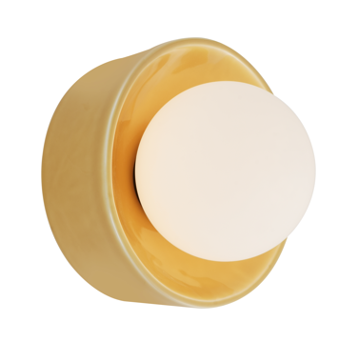 | LATO 2026
RAINBOW W0454 | W0454 | MAXLIGHT W0454 KINKIET RAINBOW SZARY | Moc/Power: 1 x 7W G9 230V ø: 18,5 cm , H: 14,6 cm Wykończenie/Detail finishing: szare/grey Materiał/Material: porcelana+szkło/porcelain+glass Nie zawiera żarówki/Bulb excluded | 311.38 zł | 383.00 zł | 5903351027571 | IP20 | G9 | KINKIET | 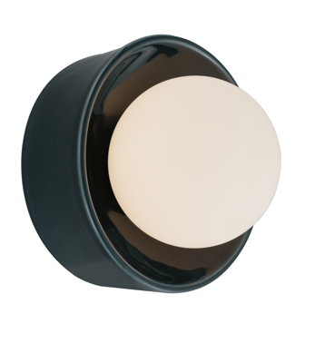 | LATO 2026
RITA P0679 | P0679 | MAXLIGHT P0679 LAMPA WISZĄCA RITA G9 | Moc/Power: 1 x 5W G9 230V ø: 12 cm , H: max 150 cm Wykończenie/Detail finishing: złote/gold Materiał/Material: metal Nie zawiera żarówki/Bulb excluded | 211.38 zł | 260.00 zł | 5903351027281 | IP20 | G9 | WISZĄCA |  | DOSTĘPNE W MAGAZYNIE
RITA W0443 | W0443 | MAXLIGHT W0443 KINKIET RITA G9 | Moc/Power: 1 x 5W G9 230V ø: 12 cm , D: 15 cm Wykończenie/Detail finishing: złote/gold Materiał/Material: metal Nie zawiera żarówki/Bulb excluded | 211.38 zł | 260.00 zł | 5903351027298 | IP20 | G10 | KINKIET | 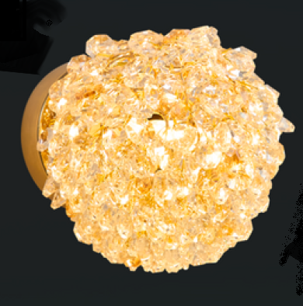 | DOSTĘPNE W MAGAZYNIE
RUBIKON C0293 | C0293 | MAXLIGHT C0293 LAMPA SUFITOWA RUBIKON BIAŁA | Moc/Power: 9W LED, LM 3000K, 24° ø: 5,5 cm H: 10 cm, Wykończenie/Detail finishing: białe/white Materiał/Material: aluminium LED w komplecie/LED included | 149.59 zł | 184.00 zł | 5903351028691 | IP20 | LED | NATYNKOWA |  | JESIEŃ 2026
RUBIKON C0294 | C0295 | MAXLIGHT C0295 LAMPA SUFITOWA RUBIKON CZARNA | Moc/Power: 9W LED, LM 3000K, 24° ø: 5,5 cm H: 10 cm, Wykończenie/Detail finishing: czarne/black Materiał/Material: aluminium LED w komplecie/LED included | 149.59 zł | 184.00 zł | 5903351028738 | IP20 | LED | NATYNKOWA |  | JESIEŃ 2026
RUBIKON C0295 | C0294 | MAXLIGHT C0294 LAMPA SUFITOWA RUBIKON BIAŁA | Moc/Power: 9W LED, LM 3000K, 24° ø: 5,5 cm H: 10 cm, Wykończenie/Detail finishing: białe/white Materiał/Material: aluminium LED w komplecie/LED included | 178.86 zł | 220.00 zł | 5903351028707 | IP20 | LED | NATYNKOWA | 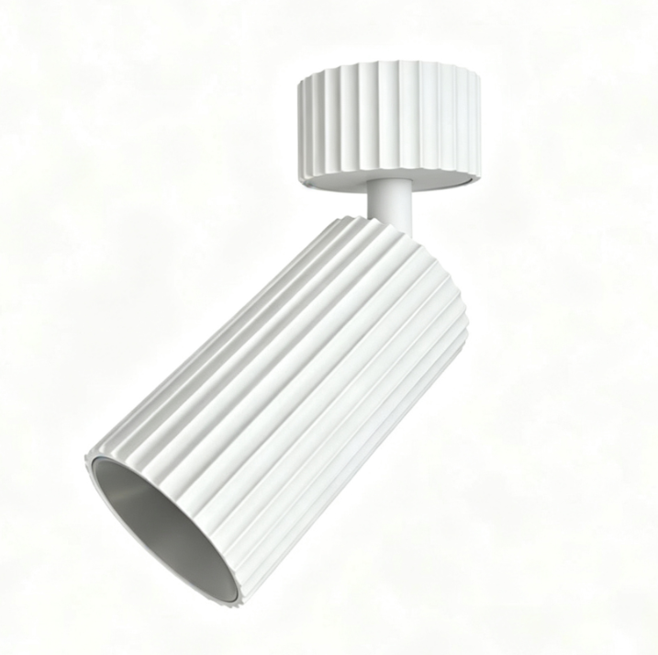 | JESIEŃ 2026
RUBIKON C0296 | C0296 | MAXLIGHT C0296 LAMPA SUFITOWA RUBIKON CZARNA | Moc/Power: 9W LED, LM 3000K, 24° ø: 5,5 cm H: 10 cm, Wykończenie/Detail finishing: czarne/black Materiał/Material: aluminium LED w komplecie/LED included | 178.86 zł | 220.00 zł | 5903351028745 | IP20 | LED | NATYNKOWA |  | JESIEŃ 2026
RUBIKON P0703 | P0703 | MAXLIGHT P0703 LAMPA WISZĄCA RUBIKON BIAŁA | Moc/Power: 9W LED, LM 3000K, 24° ø: 5,5 cm H: 30 cm, Wykończenie/Detail finishing: białe/white Materiał/Material: aluminium LED w komplecie/LED included | 263.41 zł | 324.00 zł | 5903351028721 | IP20 | LED | WISZĄCA |  | JESIEŃ 2026
RUBIKON P0704 | P0704 | MAXLIGHT P0704 LAMPA WISZĄCA RUBIKON CZARNA | Moc/Power: 9W LED, LM 3000K, 24° ø: 5,5 cm H: 30 cm, Wykończenie/Detail finishing: czarne/black Materiał/Material: aluminium LED w komplecie/LED included | 263.41 zł | 324.00 zł | 5903351028769 | IP20 | LED | WISZĄCA |  | JESIEŃ 2026
RUBIKON M0063N | M0063N | MAXLIGHT M0063N LAMPA SZYNOWA 48V RUBIKON BIAŁA SYSTEM ON/OFF | Moc/Power: 9W LED, LM 3000K, 24° ø: 5,5 cm H: 10 cm, Wykończenie/Detail finishing: białe/white Materiał/Material: aluminium LED w komplecie/LED included | 161.79 zł | 199.00 zł | 5903351028714 | IP20 | LED | SZYNOWA 48V |  | JESIEŃ 2026
RUBIKON M0062N | M0062N | MAXLIGHT M0062N LAMPA SZYNOWA 48V RUBIKON CZARNA SYSTEM ON/OFF | Moc/Power: 9W LED, LM 3000K, 24° ø: 5,5 cm H: 10 cm, Wykończenie/Detail finishing: czarne/black Materiał/Material: aluminium LED w komplecie/LED included | 161.79 zł | 199.00 zł | 5903351028752 | IP20 | LED | SZYNOWA 48V |  | JESIEŃ 2026
RUNA T0067 | T0067 | MAXLIGHT T0067 LAMPA STOŁOWA RUNA BURSZTYN IP44 | Moc/Power: 3W LED, 180LM 2700-3000K-5000K ø: 15 cm , H: 29 cm Wykończenie/Detail finishing: amber Materiał/Material: metal LED w komplecie/LED included | 137.40 zł | 169.00 zł | 5903351025430 | IP44 | LED | STOŁOWA |  | DOSTĘPNE W MAGAZYNIE
RUNA T0068 | T0068 | MAXLIGHT T0068 LAMPA STOŁOWA RUNA CZARNA IP44 | Moc/Power: 3W LED, 180LM 2700-3000K-5000K ø: 15 cm , H: 29 cm Wykończenie/Detail finishing: czarne/black Materiał/Material: metal LED w komplecie/LED included | 137.40 zł | 169.00 zł | 5903351025447 | IP44 | LED | STOŁOWA |  | DOSTĘPNE W MAGAZYNIE
PREDAZZO W0461 | W0461 | MAXLIGHT W0461 LAMPA ZEWNĘTRZNA PREDAZZO 20W CZARNA IP65 | Moc/Power: 20W LED, 1616LM 3000K, IP65 H: 121 cm D: 5,8 cm Wykończenie/Detail finishing: czarne/black Materiał/Material: aluminium LED w komplecie/LED included | 478.05 zł | 588.00 zł | 5903351027717 | IP65 | LED | KINKIET |  | DOSTĘPNE W MAGAZYNIE
SAVOY P0695 | P0695 | MAXLIGHT P0695 LAMPA WISZĄCA SAVOY 30W | Moc/Power: 30W LED, ?LM 3000K, ø: 60 cm , H: max 120 cm Wykończenie/Detail finishing: satin nickel Materiał/Material: metal+szkło/metal+szkło LED w komplecie/LED included | 1,405.69 zł | 1,729.00 zł | 5903351027601 | IP20 | LED | WISZĄCA |  | LATO 2026
SAVOY P0696 | P0696 | MAXLIGHT P0696 LAMPA WISZĄCA SAVOY 40W | Moc/Power: 40W LED, ?LM 3000K, ø: 79 cm , H: max 120 cm Wykończenie/Detail finishing: satin nickel Materiał/Material: metal+szkło/metal+szkło LED w komplecie/LED included | 2,014.63 zł | 2,478.00 zł | 5903351027618 | IP20 | LED | WISZĄCA |  | LATO 2026
SAVOY P0697 | P0697 | MAXLIGHT P0697 LAMPA WISZĄCA SAVOY 28W | Moc/Power: 28W LED, ?LM 3000K, L: 97 cm , W: 8 cm H: max 120 cm Wykończenie/Detail finishing: satin nickel Materiał/Material: metal+szkło/metal+szkło LED w komplecie/LED included | 1,084.55 zł | 1,334.00 zł | 5903351027632 | IP20 | LED | WISZĄCA | 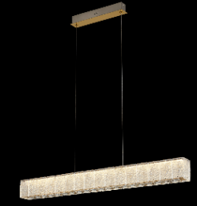 | LATO 2026
SAVOY C0288 | C0288 | MAXLIGHT C0288 LAMPA SUFITOWA SAVOY 24W | Moc/Power: 24W LED, ?LM 3000K, ø:53 cm , H: 14 cm Wykończenie/Detail finishing: satin nickel Materiał/Material: metal+szkło/metal+szkło LED w komplecie/LED included | 1,190.24 zł | 1,464.00 zł | 5903351027625 | IP20 | LED | SUFITOWA |  | LATO 2026
SAVOY W0455 | W0455 | MAXLIGHT W0455 KINKIET SAVOY 7W | Moc/Power: 7W LED, ?LM 3000K, L: 30 cm , H: 7 cm Wykończenie/Detail finishing: satin nickel Materiał/Material: metal+szkło/metal+szkło LED w komplecie/LED included | 364.23 zł | 448.00 zł | 5903351027649 | IP20 | LED | KINKIET |  | LATO 2026
SING W0473 | W0473 | MAXLIGHT W0473 KINKIET SING 8W | Moc/Power: 8W LED, 513 LM 3000K, ø: 30 cm , H: 56 cm Wykończenie/Detail finishing: czarne+złote/black+gold Materiał/Material: metal+szkło/metal+glass LED w komplecie/LED included | 321.95 zł | 396.00 zł | 5903351027892 | IP20 | LED | KINKIET |  | DOSTĘPNE W MAGAZYNIE
SOLARIS P0702 | P0702 | MAXLIGHT P0702 LAMPA WISZĄCA SOLARIS 80 CM | Moc/Power: 60W LED, 1500 LM 3000K, ø: 80 cm , H: max 140cm Wykończenie/Detail finishing: czarne/black Materiał/Material: metal LED w komplecie/LED included | 1,289.43 zł | 1,586.00 zł | 5903351027991 | IP20 | LED | WISZĄCA |  | DOSTĘPNE W MAGAZYNIE
SOLDEN W0462 | W0462 | MAXLIGHT W0462 LAMPA ZEWNĘTRZNA SOLDEN 12W CZARNA IP65 | Moc/Power: 12W LED, 453LM 3000K, IP65 W: 17,6 H: 6,3 cm D: 11,1 cm Wykończenie/Detail finishing: czarne/black Materiał/Material: aluminium LED w komplecie/LED included | 295.93 zł | 364.00 zł | 5903351027724 | IP65 | LED | KINKIET |  | DOSTĘPNE W MAGAZYNIE
SOLDEN W0463 | W0463 | MAXLIGHT W0463 LAMPA ZEWNĘTRZNA SOLDEN 12W CORTEN IP65 | Moc/Power: 12W LED, 453LM 3000K, IP65 W: 17,6 H: 6,3 cm D: 11,1 cm Wykończenie/Detail finishing: czarne/black Materiał/Material: aluminium LED w komplecie/LED included | 295.93 zł | 364.00 zł | 5903351027731 | IP65 | LED | KINKIET |  | DOSTĘPNE W MAGAZYNIE
SOLDEN W0464 | W0464 | MAXLIGHT W0464 LAMPA ZEWNĘTRZNA SOLDEN 12W ANTRACYT IP65 | Moc/Power: 12W LED, 453LM 3000K, IP65 W: 17,6 H: 6,3 cm D: 11,1 cm Wykończenie/Detail finishing: czarne/black Materiał/Material: aluminium LED w komplecie/LED included | 295.93 zł | 364.00 zł | 5903351027748 | IP65 | LED | KINKIET |  | DOSTĘPNE W MAGAZYNIE
STAVA C0297 | C0297 | MAXLIGHT C0297 LAMPA SUFTIOWA ZEWNĘTRZNA STAVA IP65 CZARNA | Moc/Power: 7W LED,LM 3000K, IP65 ∅: 10,8 cm, H: 4 cm Wykończenie/Detail finishing: czarne/black Materiał/Material: aluminium LED w komplecie/LED included | 232.52 zł | 286.00 zł | 5903351028783 | IP65 | LED | NATYNKOWA |  | JESIEŃ 2026
TESERO F0071 | F0071 | MAXLIGHT F0071 LAMPA ZEWNĘTRZNA TESERO IP65 CZARNA 30 CM | Moc/Power: 6W LED,LM 3000K, IP65 ∅: 9,5 cm, H: 30 cm Wykończenie/Detail finishing: czarne/black Materiał/Material: aluminium LED w komplecie/LED included | 363.41 zł | 447.00 zł | 5903351028790 | IP65 | LED | STOJĄCA |  | JESIEŃ 2026
TESERO F0072 | F0072 | MAXLIGHT F0072 LAMPA ZEWNĘTRZNA TESERO IP65 CORTEN 30 CM | Moc/Power: 6W LED,LM 3000K, IP65 ∅: 9,5 cm, H: 30 cm Wykończenie/Detail finishing: corten Materiał/Material: aluminium LED w komplecie/LED included | 363.41 zł | 447.00 zł | 5903351028806 | IP65 | LED | STOJĄCA |  | JESIEŃ 2026
TESERO F0073 | F0073 | MAXLIGHT F0073 LAMPA ZEWNĘTRZNA TESERO IP65 CZARNA 60 CM | Moc/Power: 6W LED,LM 3000K, IP65 ∅: 9,5 cm, H: 60 cm Wykończenie/Detail finishing: czarne/black Materiał/Material: aluminium LED w komplecie/LED included | 430.89 zł | 530.00 zł | 5903351028813 | IP65 | LED | STOJĄCA |  | JESIEŃ 2026
TESERO F0074 | F0074 | MAXLIGHT F0074 LAMPA ZEWNĘTRZNA TESERO IP65 CORTEN 60 CM | Moc/Power: 6W LED,LM 3000K, IP65 ∅: 9,5 cm, H: 60 cm Wykończenie/Detail finishing: corten Materiał/Material: aluminium LED w komplecie/LED included | 430.89 zł | 530.00 zł | 5903351028820 | IP65 | LED | STOJĄCA |  | JESIEŃ 2026
TORNADO C0291 | C0291 | MAXLIGHT C0291 NATYNKOWA TORNADO 29 CM CZARNA | Moc/Power: 1 x 10W LED, 3000K, 860LM, 3000K Φ: 29 cm, H: 6,5 cm Wykończenie/Detail finishing: czarne/black Materiał/Material: metal Zawiera zasilacz LED /LED driver included" | 308.94 zł | 380.00 zł | 5903351028677 | IP20 | LED | NATYNKOWA |  | JESIEŃ 2026
TORNADO C0292 | C0292 | MAXLIGHT C0292 NATYNKOWA TORNADO 48CM CZARNA | Moc/Power: 1 x 40W LED, 3000K, 3440LM, 3000K Φ: 48 cm, H: 6,5 cm Wykończenie/Detail finishing: czarne/black Materiał/Material: metal Zawiera zasilacz LED /LED driver included" | 560.98 zł | 690.00 zł | 5903351028684 | IP20 | LED | NATYNKOWA |  | JESIEŃ 2026
TRAVERTINO W0478 | W0478 | MAXLIGHT W0478 KINKIET TRAVERTINO OVAL 10W ZŁOTY | Moc/Power: 10W LED, 340 LM 3000K L: 15 cm, H: 30 cm, D: 5 cm Wykończenie/Detail finishing: złote/gold Materiał/Material: stal + kamień naturalny/ iron+natural stone LED w komplecie/LED included | 507.32 zł | 624.00 zł | 5903351028134 | IP44 | LED | KINKIET |  | DOSTĘPNE W MAGAZYNIE
TRAVERTINO W0480 | W0480 | MAXLIGHT W0480 KINKIET TRAVERTINO 10W | Moc/Power: 10W LED, 405 LM 3000K L: 18 cm, H: 20,5 cm, D: 5,5 cm Wykończenie/Detail finishing: złote/gold Materiał/Material: stal + kamień naturalny/ iron+natural stone LED w komplecie/LED included | 528.46 zł | 650.00 zł | 5903351028158 | IP44 | LED | KINKIET | 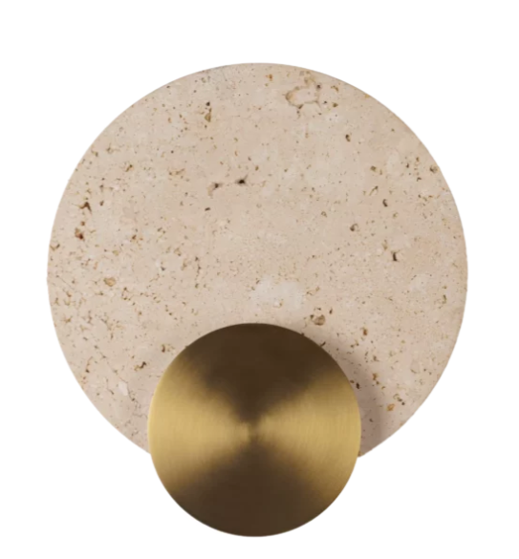 | DOSTĘPNE W MAGAZYNIE
TRAVERTINO W0479 | W0479 | MAXLIGHT W0479 KINKIET TRAVERTINO 14W ZŁOTY | Moc/Power: 14W LED, 530 LM 3000K L: 25 cm, H: 28 cm, D: 5,5 cm Wykończenie/Detail finishing: złote/gold Materiał/Material: stal + kamień naturalny/ iron+natural stone LED w komplecie/LED included | 613.01 zł | 754.00 zł | 5903351028141 | IP44 | LED | KINKIET |  | DOSTĘPNE W MAGAZYNIE
VICTORIA P0686 | P0686 | MAXLIGHT P0686 LAMPA WISZĄCA VICTORIA 30W CZARNA | Moc/Power: 30W LED, 2179LM 3000K, L: 91 cm H: max 271 cm Wykończenie/Detail finishing: czarne/black Materiał/Material: aluminium LED w komplecie/LED included | 972.36 zł | 1,196.00 zł | 5903351027441 | IP20 | LED | WISZĄCA |  | DOSTĘPNE W MAGAZYNIE
VICTORIA P0687 | P0687 | MAXLIGHT P0687 LAMPA WISZĄCA VICTORIA 30W ZŁOTA | Moc/Power: 30W LED, 2179LM 3000K, L: 91 cm H: max 271 cm Wykończenie/Detail finishing: złote/gold Materiał/Material: aluminium LED w komplecie/LED included | 1,070.73 zł | 1,317.00 zł | 5903351027458 | IP20 | LED | WISZĄCA |  | DOSTĘPNE W MAGAZYNIE
VICTORIA P0688 | P0688 | MAXLIGHT P0688 LAMPA WISZĄCA VICTORIA 40W CZARNA | Moc/Power: 40W LED, 2770LM 3000K, L: 128 cm H: max 257 cm Wykończenie/Detail finishing: czarne/black Materiał/Material: aluminium LED w komplecie/LED included | 1,200.81 zł | 1,477.00 zł | 5903351027465 | IP20 | LED | WISZĄCA | 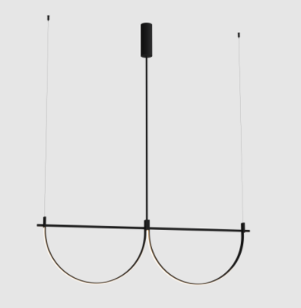 | DOSTĘPNE W MAGAZYNIE
VICTORIA P0689 | P0689 | MAXLIGHT P0689 LAMPA WISZĄCA VICTORIA 39W ZŁOTA | Moc/Power: 40W LED, 2770LM 3000K, L: 128 cm H: max 257 cm Wykończenie/Detail finishing: złote/gold Materiał/Material: aluminium LED w komplecie/LED included | 1,297.56 zł | 1,596.00 zł | 5903351027472 | IP20 | LED | WISZĄCA |  | DOSTĘPNE W MAGAZYNIE
VISUAL W0434 | W0434 | MAXLIGHT W0434 KINKIET VISUAL 24W WHITE | Moc/Power: 22W LED, 1560LM 3000K, IP44 ø: 60cm D:15 cm Wykończenie/Detail finishing: biały/white Materiał/Material: aluminium +tworzywo sztuczne/ aluminum + plastic LED w komplecie/LED included | 430.89 zł | 530.00 zł | 5903351025584 | IP44 | LED | KINKIET |  | DOSTĘPNE W MAGAZYNIE
VISUAL W0435 | W0435 | MAXLIGHT W0435 KINKIET VISUAL 22W BLACK | Moc/Power: 22W LED, 1560LM 3000K, IP44 ø: 60cm D:15 cm Wykończenie/Detail finishing: czarne/black Materiał/Material: aluminium +tworzywo sztuczne/ aluminum + plastic LED w komplecie/LED included | 430.89 zł | 530.00 zł | 5903351025591 | IP44 | LED | KINKIET |  | DOSTĘPNE W MAGAZYNIE
VISUAL W0436 | W0436 | MAXLIGHT W0436 KINKIET VISUAL 28W WHITE | Moc/Power: 28W LED, 2084LM, 3000K, IP44 ø: 80cm D:15 cm Wykończenie/Detail finishing: biały/white Materiał/Material: aluminium +tworzywo sztuczne/ aluminum + plastic LED w komplecie/LED included | 552.85 zł | 680.00 zł | 5903351025607 | IP44 | LED | KINKIET |  | DOSTĘPNE W MAGAZYNIE
VISUAL W0437 | W0437 | MAXLIGHT W0437 KINKIET VISUAL 28W BLACK | Moc/Power: 28W LED, 2084LM, 3000K, IP44 ø: 80cm D:15 cm Wykończenie/Detail finishing: czarne/black Materiał/Material: aluminium +tworzywo sztuczne/ aluminum + plastic LED w komplecie/LED included | 552.85 zł | 680.00 zł | 5903351025614 | IP44 | LED | KINKIET |  | DOSTĘPNE W MAGAZYNIE
VISUAL P0651 | P0651 | MAXLIGHT P0651 LAMPA WISZĄCA VISUAL 22W WHITE | Moc/Power: 22W LED, 1560LM 3000K, IP44 ø: 60cm , H: max 115cm Wykończenie/Detail finishing: biały/white Materiał/Material: aluminium +tworzywo sztuczne/ aluminum + plastic LED w komplecie/LED included | 528.46 zł | 650.00 zł | 5903351025621 | IP44 | LED | WISZĄCA |  | DOSTĘPNE W MAGAZYNIE
VISUAL P0652 | P0652 | MAXLIGHT P0652 LAMPA WISZĄCA VISUAL 22W BLACK | Moc/Power: 22W LED, 1560LM 3000K, IP44 ø: 60cm, H: max 115cm Wykończenie/Detail finishing: czarne/black Materiał/Material: aluminium +tworzywo sztuczne/ aluminum + plastic LED w komplecie/LED included | 528.46 zł | 650.00 zł | 5903351025638 | IP44 | LED | WISZĄCA |  | DOSTĘPNE W MAGAZYNIE
VISUAL P0653 | P0653 | MAXLIGHT P0653 LAMPA WISZĄCA VISUAL 28W WHITE | Moc/Power: 28W LED, 2084LM 3000K, IP44 ø: 80cm , H: max 115cm Wykończenie/Detail finishing: biały/white Materiał/Material: aluminium +tworzywo sztuczne/ aluminum + plastic LED w komplecie/LED included | 609.76 zł | 750.00 zł | 5903351025645 | IP44 | LED | WISZĄCA |  | DOSTĘPNE W MAGAZYNIE
VISUAL P0654 | P0654 | MAXLIGHT P0654 LAMPA WISZĄCA VISUAL 28W BLACK | Moc/Power: 28W LED, 2084LM 3000K, IP44 ø: 80cm , H: max 115cm Wykończenie/Detail finishing: czarne./black Materiał/Material: aluminium +tworzywo sztuczne/ aluminum + plastic LED w komplecie/LED included | 609.76 zł | 750.00 zł | 5903351025652 | IP44 | LED | WISZĄCA |  | DOSTĘPNE W MAGAZYNIE
VISUAL P0655 | P0655 | MAXLIGHT P0655 LAMPA WISZĄCA VISUAL 22W WHITE | Moc/Power: 22W LED, 1560LM 3000K, IP44 ø: 60cm , H: max 115cm Wykończenie/Detail finishing: biały/white Materiał/Material: aluminium +tworzywo sztuczne/ aluminum + plastic LED w komplecie/LED included | 528.46 zł | 650.00 zł | 5903351025669 | IP44 | LED | WISZĄCA |  | DOSTĘPNE W MAGAZYNIE
VISUAL P0656 | P0656 | MAXLIGHT P0656 LAMPA WISZĄCA VISUAL 22W BLACK | Moc/Power: 22W LED, 1560LM 3000K, IP44 ø: 60cm , H: max 115cm Wykończenie/Detail finishing: czarne/black Materiał/Material: aluminium +tworzywo sztuczne/ aluminum + plastic LED w komplecie/LED included | 528.46 zł | 650.00 zł | 5903351025676 | IP44 | LED | WISZĄCA |  | DOSTĘPNE W MAGAZYNIE
VISUAL P0657 | P0657 | MAXLIGHT P0657 LAMPA WISZĄCA VISUAL 28W WHITE | Moc/Power: 28W LED, 2084LM 3000K, IP44 ø: 80cm , H: max 115cm Wykończenie/Detail finishing: biały/white Materiał/Material: aluminium +tworzywo sztuczne/ aluminum + plastic LED w komplecie/LED included | 609.76 zł | 750.00 zł | 5903351025683 | IP44 | LED | WISZĄCA |  | DOSTĘPNE W MAGAZYNIE
VISUAL P0658 | P0658 | MAXLIGHT P0658 LAMPA WISZĄCA VISUAL 28W BLACK | Moc/Power: 28W LED, 2084LM 3000K, IP44 ø: 80cm , H: max 115cm Wykończenie/Detail finishing: czarne./black Materiał/Material: aluminium +tworzywo sztuczne/ aluminum + plastic LED w komplecie/LED included | 609.76 zł | 750.00 zł | 5903351025690 | IP44 | LED | WISZĄCA | 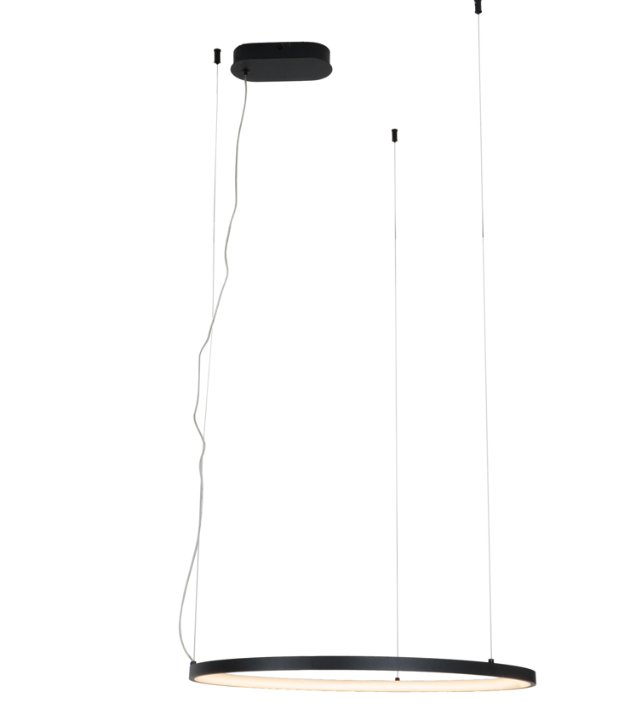 | DOSTĘPNE W MAGAZYNIE
ZERMAT W0467 | W0467 | MAXLIGHT W0467 LAMPA ZEWNĘTRZNA ZERMAT 12W CZARNA IP65 | Moc/Power: 12W LED, 388LM 3000K, IP65 W: 7,1 D: 7,1 cm H: 17,1 cm Wykończenie/Detail finishing: czarne/black Materiał/Material: aluminium LED w komplecie/LED included | 211.38 zł | 260.00 zł | 5903351027779 | IP65 | LED | KINKIET | 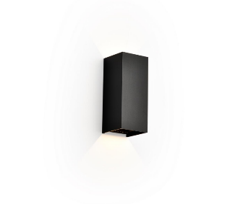 | DOSTĘPNE W MAGAZYNIE
ZERMAT W0468 | W0468 | MAXLIGHT W0468 LAMPA ZEWNĘTRZNA ZERMAT 12W ANTRACYT IP65 | Moc/Power: 12W LED, 388LM 3000K, IP65 W: 7,1 D: 7,1 cm H: 17,1 cm Wykończenie/Detail finishing: antracyt/anthracite Materiał/Material: aluminium LED w komplecie/LED included | 211.38 zł | 260.00 zł | 5903351027786 | IP65 | LED | KINKIET |  | DOSTĘPNE W MAGAZYNIE

